ДОДАТОК 2
 |  |  |  |  |  |  | Додаток №2 до Запиту 3249NP
 |  | Форма цінової пропозиції

(Назва Учасника), надає свою пропозицію щодо участі у закупівлі дизельної теплової гармати.
Відомості про підприємство |  |  |  | Повне найменування учасника – суб’єкта господарювання
 |  |  |  | Ідентифікаційний код за ЄДРПОУ або реєстраційний номер облікової картки платника податків
 |  |  |  | Реквізити (адреса - юридична та фактична, телефон, факс, телефон для контактів, e-mail, розрахунковий рахунок)
Відомості про особу (осіб), які уповноважені представляти інтереси Учасника |  |  |  | (Прізвище, ім’я, по батькові, посада, контактний телефон).

№ п/п | Технічні характеристики та опис |  |  |  |  |  | Од.виміру | Кількість | Ціна, за одиницю, (з урахуванням всіх податків і зборів) * | Вартість, грн., (з урахуванням всіх податків і зборів) * | Умови оплати, % передплати /післяплати | Термін поставки товару, календарних днів (з моменту укладання договору)

 | Запит** Найменування ТМЦ Технічні характеристики (детальний опис), |  |  |  | Найменування ТМЦ Технічні характеристики (детальний опис) Пропозиція (вказати модель (торгову марку), виробника, параметри та характеристики продукції, фото обов'язково)
 |  |  |  |  |  |  |  |  |  |  | Пропозиція | Пропозиція
1 | 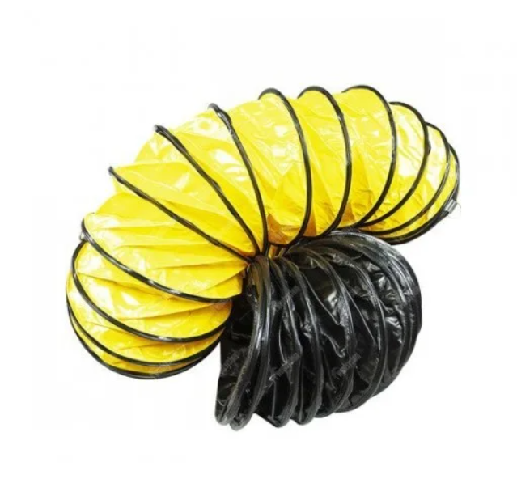 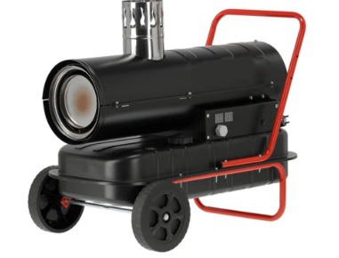 Дизельна теплова гармата непрямого нагріву Yato YT-99738 або аналог, з гнучким шлангом для теплових гармат 7.6 м. |  | Тип нагріву: | непрямий (закритий) нагрів з відведенням продуктів згоряння через димохід. |  | Тип нагріву: | шт. | 21 |  | 0.00 ₴
 |  |  | Теплотехнічні характеристики: |  |  | Теплотехнічні характеристики:
 |  |  | теплова потужність | не менше 20 кВт |  | теплова потужність
 |  |  | продуктивність повітряного потоку | не менше 500 м³/год |  | продуктивність повітряного потоку
 |  |  | ККД | не менше 80 %. |  | ККД
 |  |  | Паливна система: |  |  | Паливна система:
 |  |  | тип палива | дизельне паливо |  | тип палива
 |  |  | об'єм паливного бака | не менше 30 л |  | об'єм паливного бака
 |  |  | витрата палива | не більше 3,0 л/год |  | витрата палива
 |  |  | Електричні параметри: |  |  | Електричні параметри:
 |  |  | напруга живлення | 220–240 В |  | напруга живлення
 |  |  | частота | 50Гц |  | частота
 |  |  | Система керування та безпеки: |  |  | Система керування та безпеки:
 |  |  | вбудований термостат; | так |  | вбудований термостат;
 |  |  | електронний контроль полум'я; | так |  | електронний контроль полум'я;
 |  |  | захист від перегріву; | так |  | захист від перегріву;
 |  |  | автоматичне вимкнення при згасанні полум'я. | так |  | автоматичне вимкнення при згасанні полум'я.
 |  |  | Конструктивні вимоги: |  |  | Конструктивні вимоги:
 |  |  | камера згоряння з нержавіючої сталі або сталі з антикорозійним покриттям; | так |  | камера згоряння з нержавіючої сталі або сталі з антикорозійним покриттям;
 |  |  | патрубок для підключення системи відведення продуктів згоряння; | так |  | патрубок для підключення системи відведення продуктів згоряння;
 |  |  | колеса та ручка для транспортування; | так |  | колеса та ручка для транспортування;
 |  |  | підлогове виконання. | так |  | підлогове виконання.
 |  |  | Комплект поставки: |  |  | Комплект поставки:
 |  |  | дизельний повітронагрівач; | так |  | дизельний повітронагрівач;
 |  |  | транспортний комплект (колеса, ручка); | так |  | транспортний комплект (колеса, ручка);
 |  |  | гнучкий шланг для теплової гармати відповідного диаметру, довжиною не менше 7 м. | так |  | гнучкий шланг для теплової гармати відповідного диаметру, довжиною не менше 7 м.
 |  |  | інструкція з експлуатації українською мовою; | так |  | інструкція з експлуатації українською мовою;
 |  |  | гарантійний талон | так |  | гарантійний талон
 |  |  | Гарантія: | не менше 12 місяців |  | Гарантія:
Всього вартість пропозиції, грн* |  |  |  |  |  |  | 0.00 ₴
* Товариство Червоного Хреста України є громадською неприбутковою організацією і просить надати максимальні знижки на товар, вказаний у ціновій пропозиції.
**Закупівля здійснюється одним лотом.
Увага! Додаткові вимоги |  | Додаткові вимоги: 1. Вартість доставки, розвантаження, завантаження товару та пакування мають бути включеними у вартість товару. 2. Постачальник повинен вказати торгові марки продукції, надоти фото запропонованих товарів, Сертифікат якості на товар. 2. Переможець тендеру зобов'язаний поставити продукцію у відповідності до поданої ним тендерної пропозиції без внесення додаткових змін. 3. У разі виявлення неякісного товару або такого, що не відповідає умовам договору, учасник-переможець зобов’язаний замінити неякісний товар протягом 3 робочих днів з моменту виявлення неякісного товару на якісний без будь-якої додаткової оплати з боку замовника. 4.Товар має бути упаковано таким чином, щоб унеможливити його втрату цілісності та функціональних властивостей під час транспортування до місця поставки та його розвантажування.

Примітка: вартість одиниці продукції та загальну вартість пропозиції потрібно заповнювати у гривнях, зазначаючи цифрове значення, яке має не більше двох знаків після коми.
Ми погоджуємось, що всі витрати, пов’язані з доставкою товару, завантажувально-розвантажувальними роботами здійснюються за рахунок Постачальника за наданою адресою.
Ми погоджуємося та ознайомлені з умовами типового Договору ТЧХУ (Додаток № 4 до Запиту).
Ми погоджуємося з умовами, що Замовник має право розділити дану закупівлю між декількома постачальниками за умови наявності більш вигідних умов на різні позиції.
Ми погоджуємося з умовами, що Ви можете відхилити нашу чи всі надані пропозиції, та розуміємо, що Ви не обмежені у прийнятті будь-якої іншої пропозиції з більш вигідними для Вас умовами.
Ми погоджуємось зафіксувати цінову пропозицію протягом 90 календарних днів з моменту подачі
Подаючи свою пропозицію ми підтверджуємо повну комплектацію та відповідність умовам зазначеним в Запиті.
Учасники повинні надсилати цінові пропозиції з підписом і печаткою (за наявності)

 |  | Керівник організації/ФОП:____________________________ ( ____________________)
 |  | МП підпис ПІБ

